상품제안서
뉴핸들메쉬 여행용세트 통합N형 | 상품코드: S40674

 |  |  |  |  |  |  | 02-713-8555 | www.synergygift.co.kr
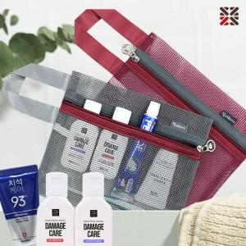

【상세/제작정보】

【인쇄/포장옵션】 | 실크 / 포장지포장

【공급단가】 | 수량 | 50~ | 100~ | 500~ | 1,000~ | 2,000~
*VAT별도 | N5 | 5,160원 | 5,040원 | 4,710원 | 4,630원 | 4,550원
 | NA | 6,170원 | 6,020원 | 5,630원 | 5,530원 | 5,430원
 | NB | 7,430원 | 7,250원 | 6,780원 | 6,660원 | 6,540원
 | NC | 7,810원 | 7,620원 | 7,130원 | 7,000원 | 6,880원

【상품 URL】 | https://www.synergygift.co.kr:443/src/goods_detail.php?gdno=40674

